sql失败原因分析
在TCC “远程壳输出日志”中找到job id

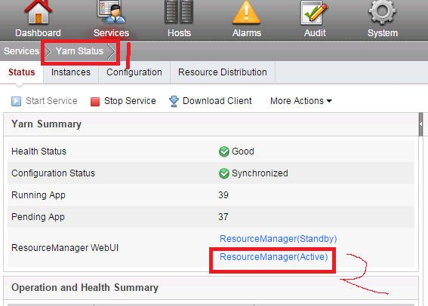
登录FI界面，进入yarn的界面

数据job id的数字部分,不要带job_
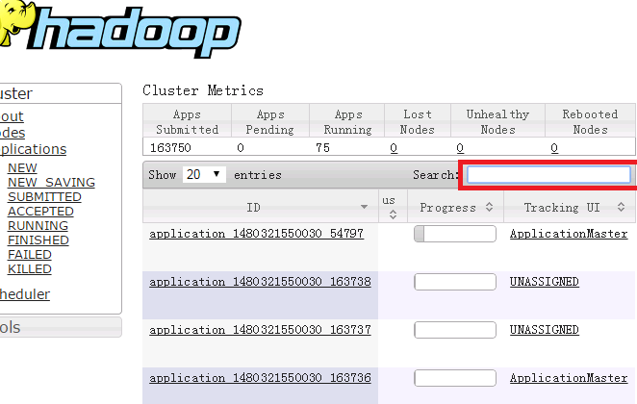

能找到吗？

没有
找到了
yarn只保存了2天的任务。求助平台同事，从后台取日志
点击"history"，dignosties中报错的container***

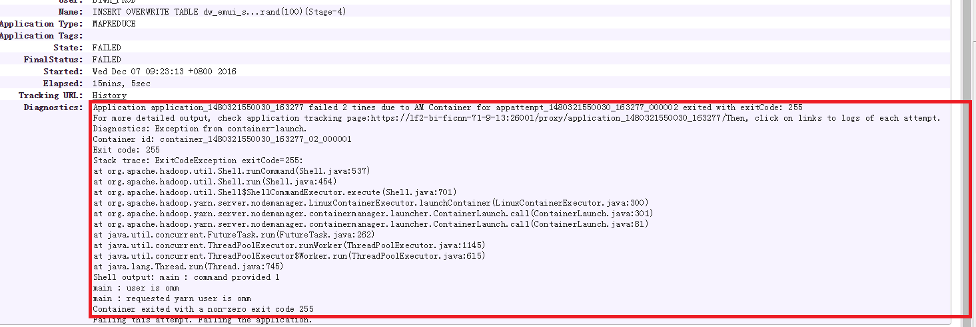

6144
container**不带m，不带r

AM节点出错。
一般是内存不够，尤其是ApplicationMaster出现多条记录。其它原因，具体看问题。
加大AM内存:
set yarn.app.mapreduce.am.command-opts=-Xmx4096m;
set yarn.app.mapreduce.am.resource.mb=6144

container**带m
container**带r

map阶段错误
点击map-->Failed，查看具体的container错误
（不用管killed,那是正常的）
reduce阶段错误
点击reduce-->Failed，查看具体的container错误
（不用管killed,那是正常的）

如没解决，找平台同事分析

spark失败原因分析
从日志或者哪里找到自己的application id

先分析自己的日志

依然不能定位

在网关机执行
yarn logs -applicationId 你找到的appid > a.log
(spark的日志，系统不会主动回收，用户执行回收)

依然不能定位

找平台同事分析

